原材料需求模版
产品要求
序号 | 原材料基础信息 |  |  |  | 用量方面 | 规格质量方面
 | 物料编码 | 物料名称 | 现用规格型号 | 计量单位 | 年度参考用量 | 用途 | 参考图片 | 产品质地、规格、特性、工艺、保质期要求等需求描述 | 产品执行标准
1 | 新增 | 猫耳朵（两种口味，必须有一个不辣的口味） | 15G±2G/包 | 包 | 276000 | 点心 | 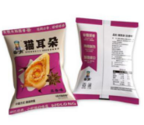 | 1. 形态：呈卷曲猫耳造型，形态完整，大小均匀。 2. 色泽：各风味色泽自然均匀，无发黑、焦糊、异常色斑。 3. 口感：酥脆适中，无哈喇味、酸败异味、苦味；如口味涉及辣款，微辣口味，无呛辣刺鼻情况。 4. 气味：具有对应风味特有香气，无霉味、油脂氧化味。 5.包装方式：独立包装，外包装需要有产品信息、生产日期以及保质期等信息，不胀袋，不漏油、不破损。 | 产品符合GB 7099‑2015《食品安全国家标准 糕点、面包》或GB 17401《膨化食品国家安全标准》、GB7718-2011或经国家相关部门备案的高于上述标准的企业标准。如标准更新或调整，以最新版本为准；上述标准未能涵盖的产品技术要求，按照相应的中国国家标准、中国行业标准中的较高标准执行。
2 | 新增 | 去壳老醋蚕豆-原味 | 15G±2G/包 | 包 | 138000 | 点心 |  | 1. 形态：去壳蚕豆，颗粒饱满匀称，无结块粘连。 2. 色泽：豆体呈浅黄褐色，色泽自然透亮，无发黑霉点。 3. 口感：外皮酥脆、内里绵密，酸甜咸鲜入味，微润不粘手，醋香回甘，不会干柴发硬。 4. 气味：纯正陈醋香气、豆香，无醋精刺鼻味、哈喇味与酸败异味。 5.包装方式：独立包装，外包装需要有产品信息、生产日期以及保质期等信息，不胀袋，不漏油、不破损。 | 产品符合GB 19300-2014《食品安全国家标准 坚果与籽类食品》、GB7718-2011或经国家相关部门备案的高于上述标准的企业标准。如标准更新或调整，以最新版本为准；上述标准未能涵盖的产品技术要求，按照相应的中国国家标准、中国行业标准中的较高标准执行。
3 | 新增 | 蚕豆瓣-原味 | 15G±2G/包 | 包 | 138000 | 点心 | 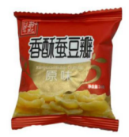 | 1. 形态：蚕豆对半剖开薄片豆瓣，厚薄均匀，形态完整。 2. 色泽：豆体呈浅黄褐色，色泽自然透亮，无发黑霉点。 3. 口感：干脆酥脆，入口易碎，表层调味粉附着力强，不掉粉、不发软受潮。 4. 气味：咸香浓郁，无油耗霉味，哈喇味与酸败异味。 5.包装方式：独立包装，外包装需要有产品信息、生产日期以及保质期等信息，不胀袋，不漏油、不破损。 | 产品符合GB 19300-2014《食品安全国家标准 坚果与籽类食品》、GB7718-2011或经国家相关部门备案的高于上述标准的企业标准。如标准更新或调整，以最新版本为准；上述标准未能涵盖的产品技术要求，按照相应的中国国家标准、中国行业标准中的较高标准执行。
4 | 新增 | 奇亚籽馍片 | 15G±2G/包 | 包 | 138000 | 点心 |  | 1.色泽：烘烤均匀浅金黄，无焦糊。 2.气味：自然麦香，无草药味，无油脂氧化哈喇味。 3.口感：酥脆，咀嚼有奇亚籽细微颗粒感；调味清淡，无重孜然烧烤调味。 4.形态：方形馍片，厚薄均匀，籽类分布相对均匀，无严重掉籽，无受潮发软，碎渣少。 5.包装方式：独立包装，外包装需要有产品信息、生产日期以及保质期等信息，不胀袋，不漏油、不破损。 | 产品符合GB 7099‑2015《食品安全国家标准 糕点、面包》、GB7718-2011或经国家相关部门备案的高于上述标准的企业标准。如标准更新或调整，以最新版本为准；上述标准未能涵盖的产品技术要求，按照相应的中国国家标准、中国行业标准中的较高标准执行。
5 | 新增 | 陈皮山药馍片 | 15G±2G/包 | 包 | 138000 | 点心 |  | 1.色泽：烘烤均匀，呈浅金黄色，无焦黑、大面积烤糊斑块。 2.气味：麦香为主，无哈喇味、酸败、霉味、油脂氧化异味。 3.口感：酥脆，不过分干硬；咸度偏低，无明显重调味粉附着。 4.形态：方形馍片，厚薄均匀，无大量碎渣、无受潮发软；单片完整率高。 5.包装方式：独立包装，外包装需要有产品信息、生产日期以及保质期等信息，不胀袋，不漏油、不破损。 | 产品符合GB 7099‑2015《食品安全国家标准 糕点、面包》、GB7718-2011或经国家相关部门备案的高于上述标准的企业标准。如标准更新或调整，以最新版本为准；上述标准未能涵盖的产品技术要求，按照相应的中国国家标准、中国行业标准中的较高标准执行。
6 | 新增 | 五黑谷物膨化米饼 | 10G±2G/包 | 包 | 138000 | 点心 |  | 1. 形态：圆形片状雪饼，厚薄均匀，饼体完整，膨化气孔均匀，无结块、无明显焦糊。 2. 色泽：表面覆薄糖霜，色泽自然，无发黑焦糊片。 3. 口感：非油炸焙烤酥脆，松脆不硬，入口易嚼，微甜不腻，无牙碜，不得回软受潮。 4. 气味：纯正米香，伴有五谷黑谷物清香，无哈喇味、霉味、酸败异味。 5.包装方式：独立包装，外包装需要有产品信息、生产日期以及保质期等信息，不胀袋，不漏油、不破损。 | 产品符合GB 17401《膨化食品国家安全标准》、GB7718-2011或经国家相关部门备案的高于上述标准的企业标准。如标准更新或调整，以最新版本为准；上述标准未能涵盖的产品技术要求，按照相应的中国国家标准、中国行业标准中的较高标准执行。
7 | 新增 | 五红谷物膨化米饼 | 10G±2G/包 | 包 | 138000 | 点心 |  | 1.形态：圆形片状雪饼，厚薄均匀，饼体完整，膨化气孔均匀，无结块、无明显焦糊。 2. 色泽：表层薄覆糖霜，色泽均匀，无局部焦黑； 3. 口感：非油炸焙烤酥脆，松脆不硬，入口易嚼，微甜不腻，无牙碜，不得回软受潮。 4. 气味：纯正米香，带淡淡的红枣红豆谷物香气，无哈喇味、霉味、酸败异味。 5.包装方式：独立包装，外包装需要有产品信息、生产日期以及保质期等信息，不胀袋，不漏油、不破损。 | 产品符合GB 17401《膨化食品国家安全标准》、GB7718-2011或经国家相关部门备案的高于上述标准的企业标准。如标准更新或调整，以最新版本为准；上述标准未能涵盖的产品技术要求，按照相应的中国国家标准、中国行业标准中的较高标准执行。
8 | 新增 | 气泡孔隙酥性饼干 | 10G±2G/包 | 包 | 138000 | 点心 |  | 1.形态：酥性饼干，饼体带有细密气泡气孔，厚薄均匀，饼形完整，无焦糊结块； 2.色泽：烘烤色泽均匀，无局部焦黑、生白面块； 3.口感：入口酥脆，带气泡感，易咀嚼，不硬不粘牙，无受潮回软； 4.气味：无油耗味、哈喇味、酸败异味； 5.包装方式：独立包装，外包装需要有产品信息、生产日期以及保质期等信息，不胀袋，不漏油、不破损。 | 产品符合GB 7100‑2015《食品安全国家标准 饼干》、GB7718-2011或经国家相关部门备案的高于上述标准的企业标准。如标准更新或调整，以最新版本为准；上述标准未能涵盖的产品技术要求，按照相应的中国国家标准、中国行业标准中的较高标准执行。
9 | 新增 | 蔬菜脆片饼干 | 10G±2G/包 | 包 | 138000 | 点心 |  | 1. 形态：韧性饼干，饼身轻薄，厚薄均匀，饼片完整，无焦糊、无受潮粘连； 2. 色泽：色泽自然，无大面积焦黑烤焦斑块； 3. 口感：轻薄酥脆，咸香清爽，脆而不硬，不易掉渣，不粘牙，无绵软回潮现象； 4. 气味：无哈喇味、油耗味、刺鼻香精及酸败异味； 5.包装方式：独立包装，外包装需要有产品信息、生产日期以及保质期等信息，不胀袋，不漏油、不破损。 | 产品符合GB 7100‑2015《食品安全国家标准 饼干》、GB7718-2011或经国家相关部门备案的高于上述标准的企业标准。如标准更新或调整，以最新版本为准；上述标准未能涵盖的产品技术要求，按照相应的中国国家标准、中国行业标准中的较高标准执行。
10 | 新增 | 黑森林风味冷冻方块奶油蛋糕 | 50G±5G/个 | 个 | 132750 | 点心 |  | 1.产品外形：长4cm*宽4cm*2cm。 2.产品要求：巧克力蛋糕胚 + 奶油夹层，表面淋巧克力装饰线；方块形态规整，边角完整；巧克力蛋糕胚气孔细密均匀，奶油夹层紧实顺滑；无大空洞、无粗大气孔；无复冻导致的渗水、糊状现象；无冰渣、无霉变，运输途中外包装箱无挤压变形，蛋糕无变形黏连等。 3.储存方式：-18℃以下储存 | 产品符合GB7099-2015 《食品安全国家标准 糕点、面包》、GB7718-2011或经国家相关部门备案的高于上述标准的企业标准。如标准更新或调整，以最新版本为准；上述标准未能涵盖的产品技术要求，按照相应的中国国家标准、中国行业标准中的较高标准执行。
11 | 新增 | 提拉米苏冷冻方块奶酪蛋糕 | 50G±5G/个 | 个 | 132750 | 点心 |  | 1.产品外形：长4cm*宽4cm*2cm。 2.产品要求：蛋糕胚 + 奶酪夹层，表面撒无糖可可粉；方块形态规整，边角完整；蛋糕胚气孔细密均匀，奶酪夹层紧实顺滑；无大空洞、无粗大气孔；无复冻导致的渗水、糊状现象；无冰渣、无霉变，运输途中外包装箱无挤压变形，蛋糕无变形黏连等。 3.储存方式：-18℃以下储存 | 产品符合GB7099-2015 《食品安全国家标准 糕点、面包》、GB7718-2011或经国家相关部门备案的高于上述标准的企业标准。如标准更新或调整，以最新版本为准；上述标准未能涵盖的产品技术要求，按照相应的中国国家标准、中国行业标准中的较高标准执行。
12 | 新增 | 抹茶冷冻方块奶酪蛋糕 | 50G±5G/个 | 个 | 132750 | 点心 |  | 1.产品外形：长4cm*宽4cm*2cm。 2.产品要求：抹茶蛋糕胚 + 奶酪夹层，表面撒抹茶粉粉；方块形态规整，边角完整；蛋糕胚气孔细密均匀，奶酪夹层紧实顺滑；无大空洞、无粗大气孔；无复冻导致的渗水、糊状现象；无冰渣、无霉变，运输途中外包装箱无挤压变形，蛋糕无变形黏连等。 3.储存方式：-18℃以下储存 | 产品符合GB7099-2015 《食品安全国家标准 糕点、面包》、GB7718-2011或经国家相关部门备案的高于上述标准的企业标准。如标准更新或调整，以最新版本为准；上述标准未能涵盖的产品技术要求，按照相应的中国国家标准、中国行业标准中的较高标准执行。
13 | 新增 | 芋泥冷冻方块奶酪蛋糕 | 50G±5G/个 | 个 | 132750 | 点心 | 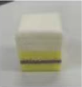 | 1.产品外形：长4cm*宽4cm*2cm。 2.产品要求：蛋糕胚 + 奶酪夹层+芋泥；方块形态规整，边角完整；蛋糕胚气孔细密均匀，奶酪夹层紧实顺滑；无大空洞、无粗大气孔；无复冻导致的渗水、糊状现象；无冰渣、无霉变，运输途中外包装箱无挤压变形，蛋糕无变形黏连等。 3.储存方式：-18℃以下储存 | 产品符合GB7099-2015 《食品安全国家标准 糕点、面包》、GB7718-2011或经国家相关部门备案的高于上述标准的企业标准。如标准更新或调整，以最新版本为准；上述标准未能涵盖的产品技术要求，按照相应的中国国家标准、中国行业标准中的较高标准执行。
14 | 新增 | 老奶油冷冻方块蛋糕 | 50G±5G/个 | 个 | 132750 | 点心 |  | 1.产品外形：长4cm*宽4cm*2cm。 2.产品要求：蛋糕胚 + 奶油夹层；方块形态规整，边角完整；蛋糕胚气孔细密均匀，奶油夹层紧实顺滑；无大空洞、无粗大气孔；无复冻导致的渗水、糊状现象；无冰渣、无霉变，运输途中外包装箱无挤压变形，蛋糕无变形黏连等。 3.储存方式：-18℃以下储存 | 产品符合GB7099-2015 《食品安全国家标准 糕点、面包》、GB7718-2011或经国家相关部门备案的高于上述标准的企业标准。如标准更新或调整，以最新版本为准；上述标准未能涵盖的产品技术要求，按照相应的中国国家标准、中国行业标准中的较高标准执行。
15 | 新增 | 咸奶酪冷冻方块蛋糕 | 50G±5G/个 | 个 | 132750 | 点心 |  | 1.产品外形：长4cm*宽4cm*2cm。 2.产品要求：蛋糕胚 + 咸奶酪夹层；方块形态规整，边角完整；蛋糕胚气孔细密均匀，奶酪夹层紧实顺滑；无大空洞、无粗大气孔；无复冻导致的渗水、糊状现象；无冰渣、无霉变，运输途中外包装箱无挤压变形，蛋糕无变形黏连等。 3.储存方式：-18℃以下储存 | 产品符合GB7099-2015 《食品安全国家标准 糕点、面包》、GB7718-2011或经国家相关部门备案的高于上述标准的企业标准。如标准更新或调整，以最新版本为准；上述标准未能涵盖的产品技术要求，按照相应的中国国家标准、中国行业标准中的较高标准执行。
16 | 新增 | 苹果味果汁饮料 | 125ML/个 | 个 | 103500 | 点心 |  | 1.包装方式：利乐包装完整无鼓包、无渗漏、无破包；需配吸管；印刷清晰，外包装需要有产品信息、生产日期以及保质期等信息。 2.口味：苹果风味，酸甜协调，无苦涩、异味。 3.状态：液体均匀；无肉眼可见外来杂质；不允许出现大量絮状变质沉淀。 4.储存方式：常温储存。 | 产品符合GB 7101‑2021《食品安全国家标准 饮料》、GB7718-2011或经国家相关部门备案的高于上述标准的企业标准。如标准更新或调整，以最新版本为准；上述标准未能涵盖的产品技术要求，按照相应的中国国家标准、中国行业标准中的较高标准执行。
17 | 新增 | 葡萄味果汁饮料 | 125ML/个 | 个 | 103500 | 点心 |  | 1.包装方式：利乐包装完整无鼓包、无渗漏、无破包；需配吸管；印刷清晰，外包装需要有产品信息、生产日期以及保质期等信息。 2.口味：葡萄风味，酸甜协调，无苦涩、异味。 3.状态：液体均匀；无肉眼可见外来杂质；不允许出现大量絮状变质沉淀。 4.储存方式：常温储存。 | 产品符合GB 7101‑2021《食品安全国家标准 饮料》、GB7718-2011或经国家相关部门备案的高于上述标准的企业标准。如标准更新或调整，以最新版本为准；上述标准未能涵盖的产品技术要求，按照相应的中国国家标准、中国行业标准中的较高标准执行。
18 | 新增 | 桃味果汁饮料 | 125ML/个 | 个 | 103500 | 点心 |  | 1.包装方式：利乐包装完整无鼓包、无渗漏、无破包；需配吸管；印刷清晰，外包装需要有产品信息、生产日期以及保质期等信息。 2.口味：桃子风味，酸甜协调，无苦涩、异味。 3.状态：液体均匀；无肉眼可见外来杂质；不允许出现大量絮状变质沉淀。 4.储存方式：常温储存。 | 产品符合GB 7101‑2021《食品安全国家标准 饮料》、GB7718-2011或经国家相关部门备案的高于上述标准的企业标准。如标准更新或调整，以最新版本为准；上述标准未能涵盖的产品技术要求，按照相应的中国国家标准、中国行业标准中的较高标准执行。
19 | 新增 | 燕麦奶 | 125ML/个 | 个 | 103500 | 点心 | 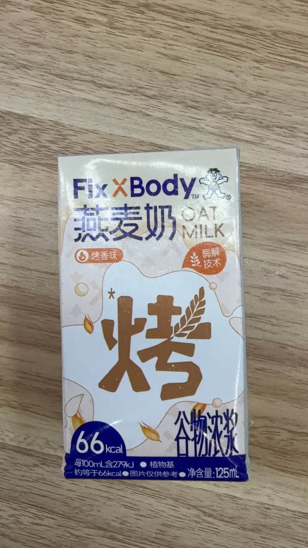 | 1.包装方式：利乐包装完整无鼓包、无渗漏、无破包；需配吸管；印刷清晰，外包装需要有产品信息、生产日期以及保质期等信息。 2.口味：无酸败、哈喇、霉味、异味。 3.状态：液体均匀；无肉眼可见外来杂质；不允许出现大量絮状变质沉淀。 4.储存方式：常温储存。 | 产品符合产品符合GB 7101‑2021《食品安全国家标准 饮料》、GB7718-2011或经国家相关部门备案的高于上述标准的企业标准。如标准更新或调整，以最新版本为准；上述标准未能涵盖的产品技术要求，按照相应的中国国家标准、中国行业标准中的较高标准执行。
20 | 新增 | AD钙奶 | 125ML/个 | 个 | 103500 | 点心 | 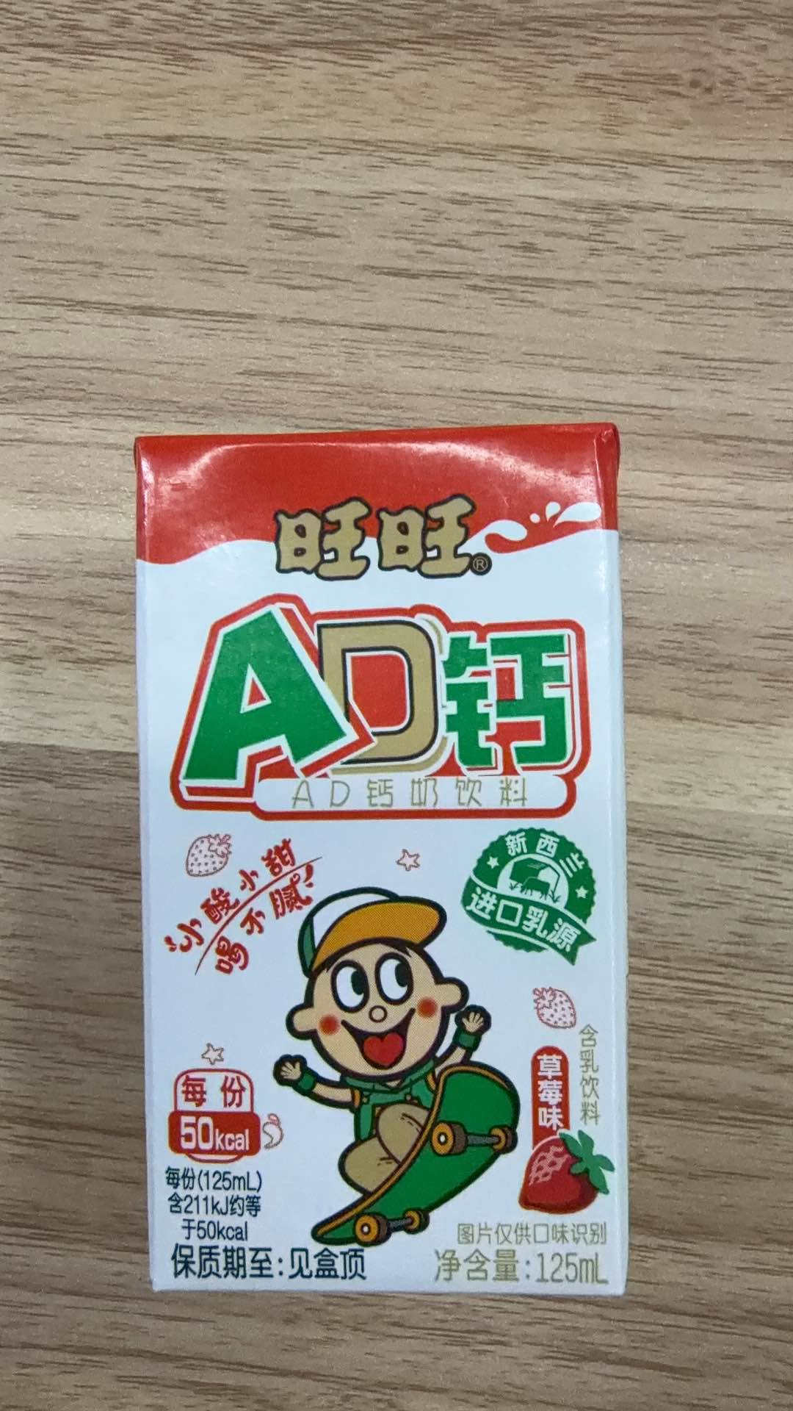 | 1.包装方式：利乐包装完整无鼓包、无渗漏、无破包；需配吸管；印刷清晰，外包装需要有产品信息、生产日期以及保质期等信息。 2.口味：无酸败、哈喇、霉味、异味。 3.状态：液体均匀；无肉眼可见外来杂质；不允许出现大量絮状变质沉淀。 4.储存方式：常温储存。 | 产品符合产品符合GB 7101‑2021《食品安全国家标准 饮料》、GB7718-2011或经国家相关部门备案的高于上述标准的企业标准。如标准更新或调整，以最新版本为准；上述标准未能涵盖的产品技术要求，按照相应的中国国家标准、中国行业标准中的较高标准执行。
21 | 新增 | 豆奶 | 125ML/个 | 个 | 103500 | 点心 | 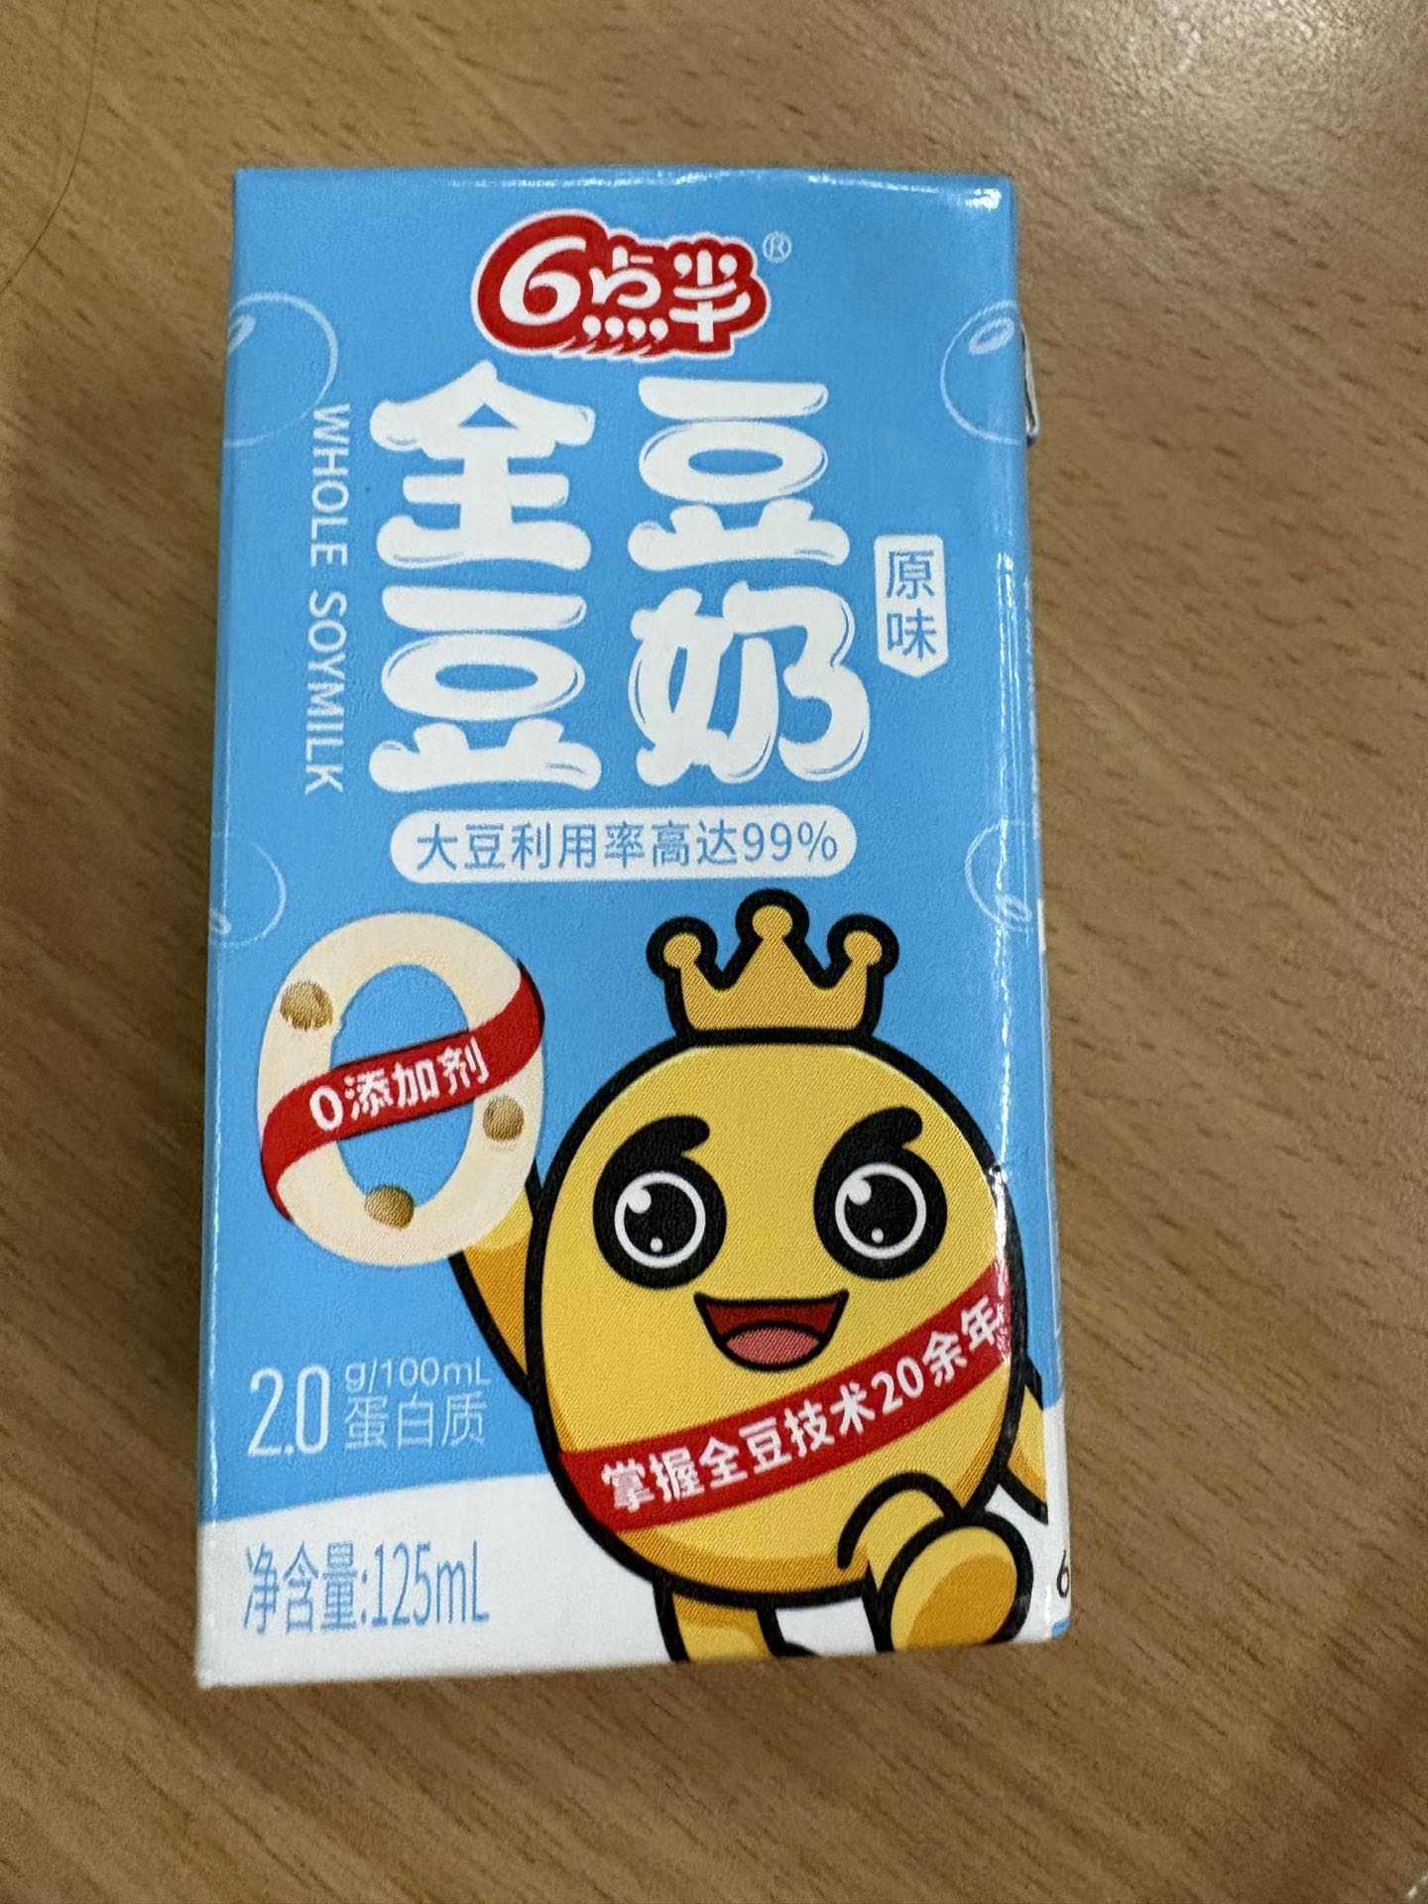 | 1.包装方式：利乐包装完整无鼓包、无渗漏、无破包；需配吸管；印刷清晰，外包装需要有产品信息、生产日期以及保质期等信息。 2.口味：无酸败、哈喇、霉味、异味。 3.状态：液体均匀；无肉眼可见外来杂质；不允许出现大量絮状变质沉淀。 4.储存方式：常温储存。 | 产品符合产品符合GB 7101‑2021《食品安全国家标准 饮料》、GB7718-2011或经国家相关部门备案的高于上述标准的企业标准。如标准更新或调整，以最新版本为准；上述标准未能涵盖的产品技术要求，按照相应的中国国家标准、中国行业标准中的较高标准执行。
22 | 新增 | 青桔汁饮料 | 100ML个 | 个 | 103500 | 点心 | 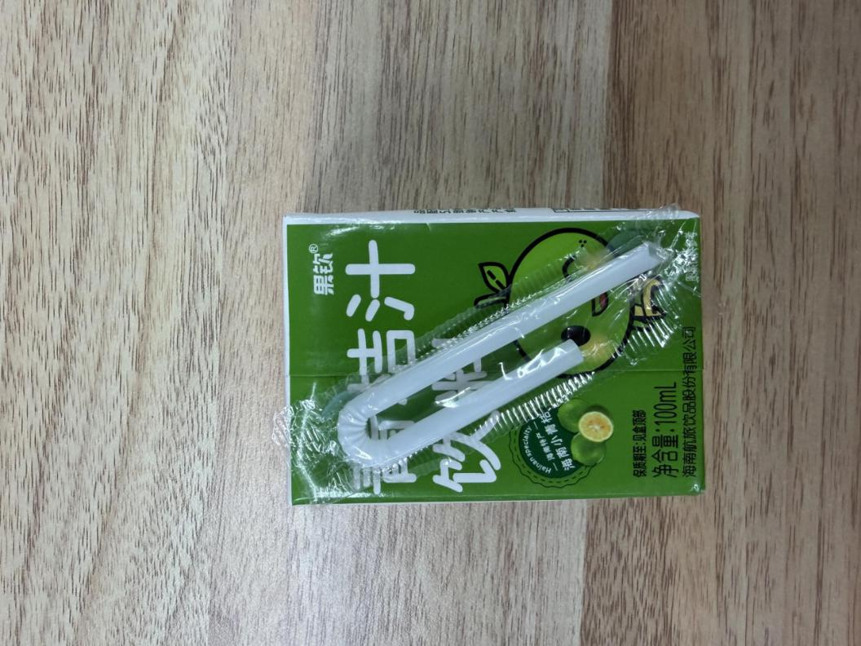 | 1.包装方式：利乐包装完整无鼓包、无渗漏、无破包；需配吸管；印刷清晰，外包装需要有产品信息、生产日期以及保质期等信息。 2.口味：无酸败、哈喇、霉味、异味。 3.状态：液体均匀；无肉眼可见外来杂质；不允许出现大量絮状变质沉淀。 4.储存方式：常温储存。 | 产品符合产品符合GB 7101‑2021《食品安全国家标准 饮料》、GB7718-2011或经国家相关部门备案的高于上述标准的企业标准。如标准更新或调整，以最新版本为准；上述标准未能涵盖的产品技术要求，按照相应的中国国家标准、中国行业标准中的较高标准执行。
23 | 新增 | 海带丝 | 20G±2G/包 | 包 | 103500 | 调味配菜 | 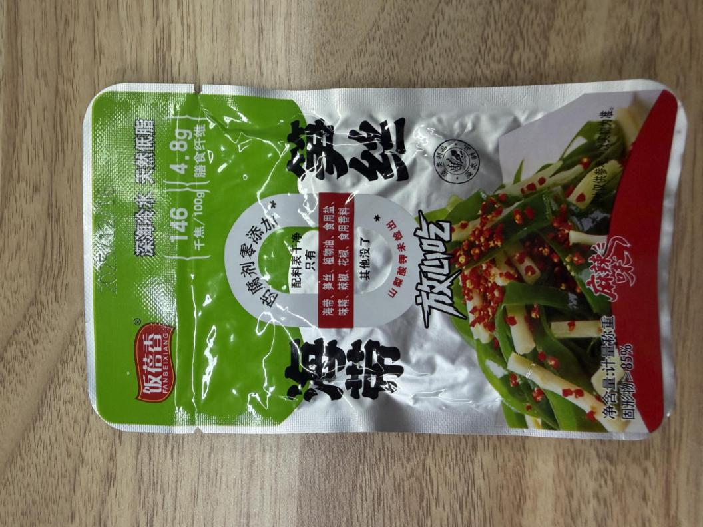 | 1.气味：无酸败、哈喇、腥臭味 2.形态：丝条完整，柔韧有嚼劲，不过于软烂；无明显大量碎渣，霉变斑点。无泥沙、无外来异物；袋内允许少量调味卤汁，不允许大量游离汤汁，不得漏液渗油。 3.包装方式：独立包装，外包装需要有产品信息、生产日期以及保质期等信息，不胀袋，不漏油、不破损。 | 产品符合GB 2714‑2015 食品安全国家标准 酱腌菜、GB7718-2011或经国家相关部门备案的高于上述标准的企业标准。如标准更新或调整，以最新版本为准；上述标准未能涵盖的产品技术要求，按照相应的中国国家标准、中国行业标准中的较高标准执行。
24 | 新增 | 萝卜干 | 20G-25g/包 | 包 | 103500 | 调味配菜 |  | 1.外观：形态完整，无大量碎渣碎屑；包装袋无渗漏、无胀袋，无发黑、霉变、发灰斑点。质地脆韧；袋内允许少量调味汁液，不得大量积水；无肉眼可见外来杂质、虫体。 2.气味：无酸败、哈喇、霉味及其他异味。 3.口味：咸淡适中，脆爽；无严重苦涩、腐败味。 4.包装方式：独立包装，外包装需要有产品信息、生产日期以及保质期等信息，不胀袋，不漏油、不破损。 | 产品符合GB 2714‑2015 食品安全国家标准 酱腌菜、GB7718-2011或经国家相关部门备案的高于上述标准的企业标准。如标准更新或调整，以最新版本为准；上述标准未能涵盖的产品技术要求，按照相应的中国国家标准、中国行业标准中的较高标准执行。
25 | 新增 | 香葱味饼干 | 11G±2G/包 | 包 | 103500 | 点心 |  | 1.气味滋味：咸香适口，具有浓郁香葱风味；无哈喇、酸败、霉味、异味。 2.组织形态：酥性饼干，不得发软、回潮；饼干完整，允许少量自然碎边，无大面积焦糊、烤黑。无外来异物，无大量焦糊黑点。 3.包装方式：独立包装，外包装需要有产品信息、生产日期以及保质期等信息，不胀袋，不漏油、不破损。 | GB 7100‑2015《食品安全国家标准 饼干》、GB7718-2011或经国家相关部门备案的高于上述标准的企业标准。如标准更新或调整，以最新版本为准；上述标准未能涵盖的产品技术要求，按照相应的中国国家标准、中国行业标准中的较高标准执行。
26 | 新增 | 海苔裹米果卷 | 11G±2G/个 | 包 | 103500 | 点心 | 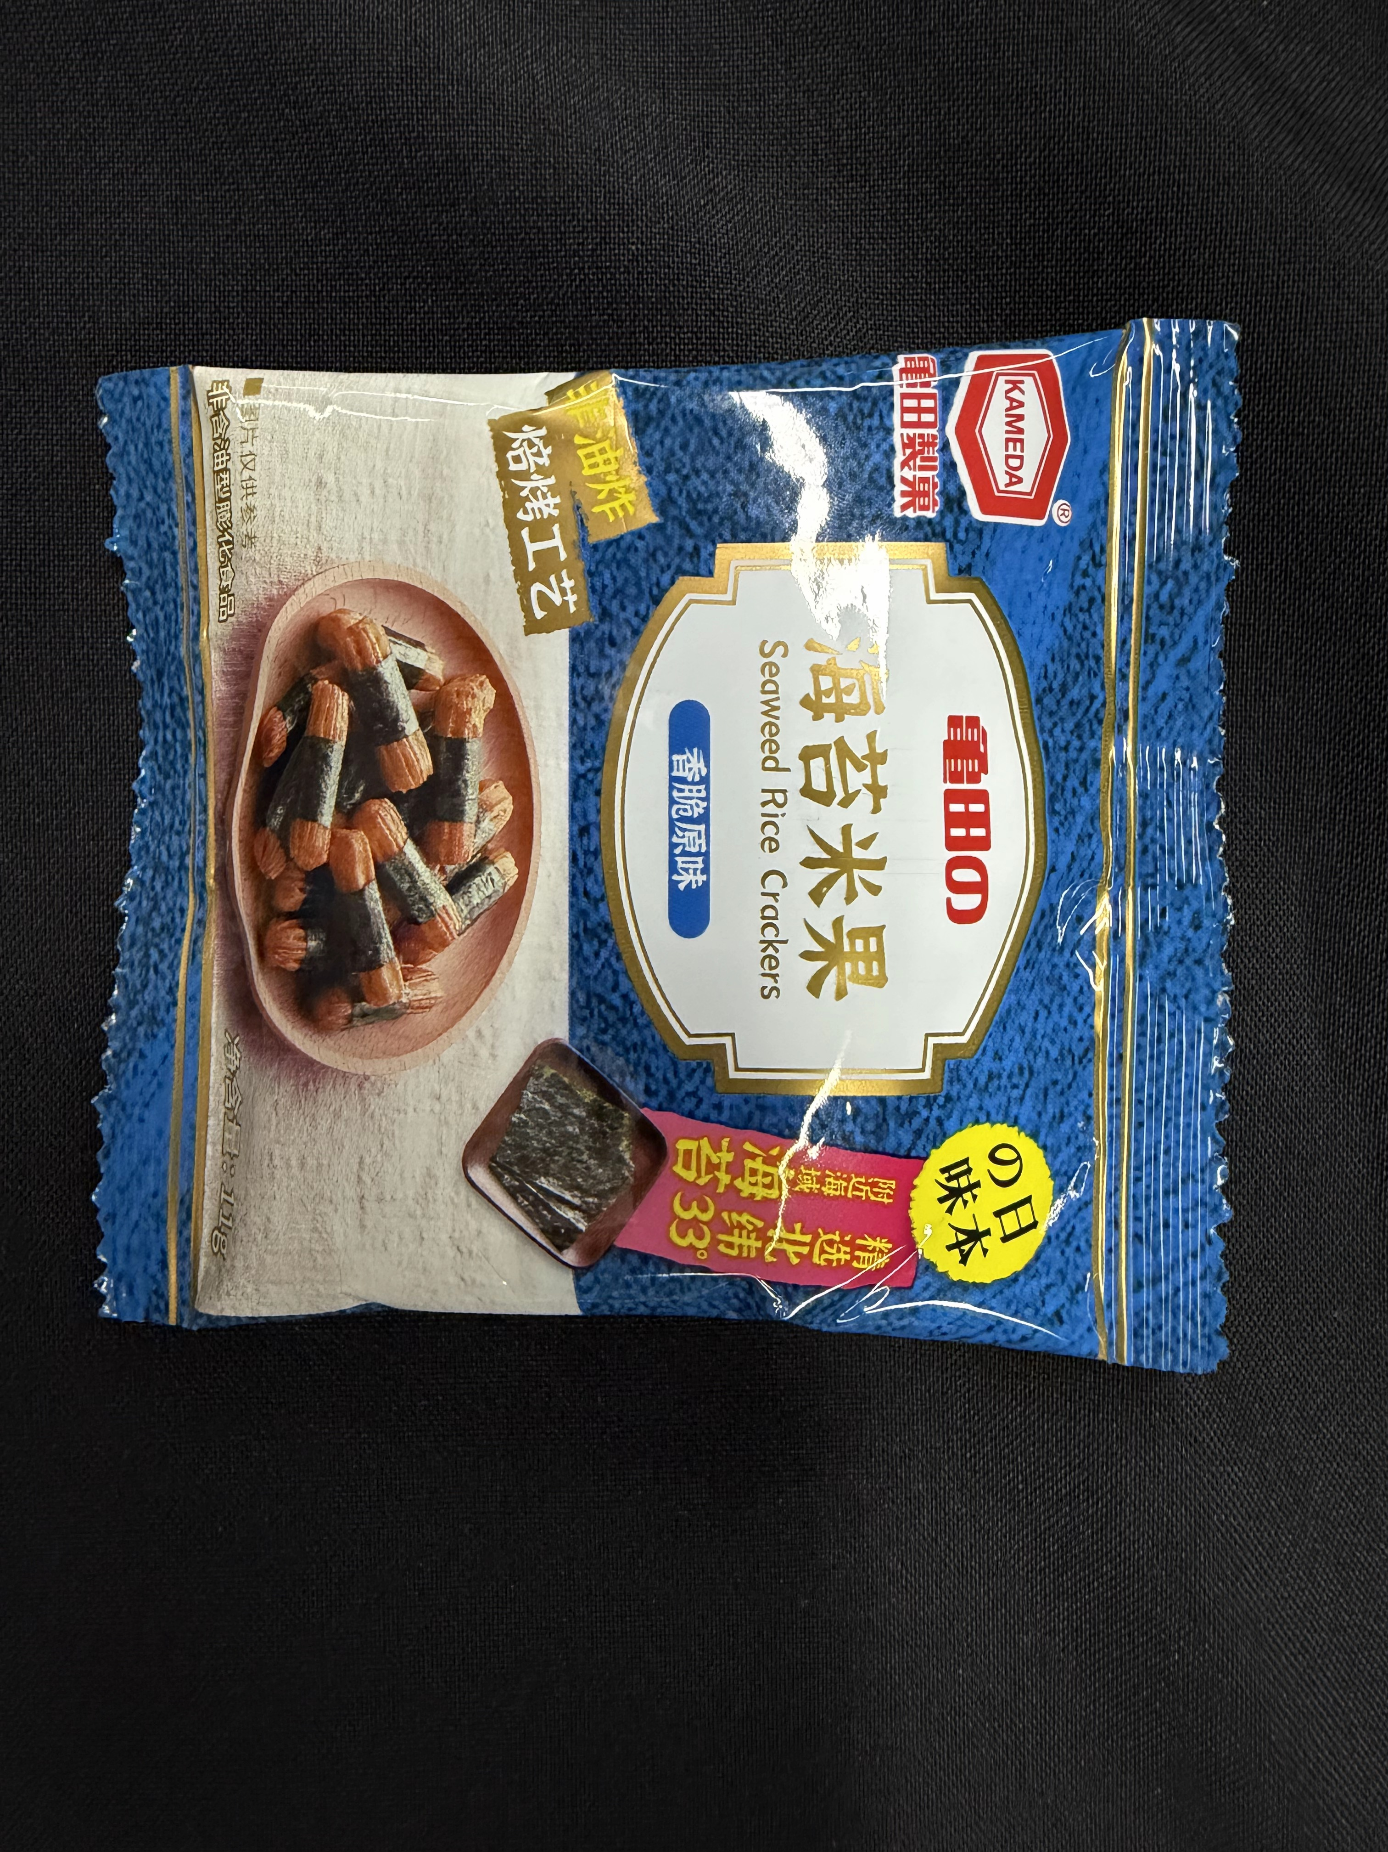 | 1.色泽：米果呈均匀金黄色；包裹海苔呈墨绿色；无焦糊发黑、无发白受潮。 2.口味：米果咸香，带有海苔鲜香味；无哈喇味、油脂酸败、霉味、异味。 3.形态：外层海苔完整包裹；口感酥脆，不得发软回潮。无焦糊粒、无外来异物。 4.包装方式：独立包装，外包装需要有产品信息、生产日期以及保质期等信息，不胀袋，不漏油、不破损。 | 产品符合GB 17401《膨化食品国家安全标准》、GB7718-2011或经国家相关部门备案的高于上述标准的企业标准。如标准更新或调整，以最新版本为准；上述标准未能涵盖的产品技术要求，按照相应的中国国家标准、中国行业标准中的较高标准执行。
27 | 新增 | 原味小麻花 | 5G±2G/个 | 个 | 103500 | 点心 |  | 1.气味：面香纯正；无哈喇味、油脂酸败、霉味、异味。 2.组织形态：扭结麻花造型，形态完整；口感酥脆，不得发软回潮,无严重焦糊发黑。 3.包装方式：独立包装，外包装需要有产品信息、生产日期以及保质期等信息，不胀袋，不漏油、不破损。 | 产品符合GB7099-2015 《食品安全国家标准 糕点、面包》、GB7718-2011或经国家相关部门备案的高于上述标准的企业标准。如标准更新或调整，以最新版本为准；上述标准未能涵盖的产品技术要求，按照相应的中国国家标准、中国行业标准中的较高标准执行。
28 | 新增 | 香葱味麻花 | 16G±2G/个 | 个 | 103500 | 点心 |  | 1.气味：面香纯正；无哈喇味、油脂酸败、霉味、异味。 2.组织形态：扭结麻花造型，形态完整；口感酥脆，不得发软回潮,无严重焦糊发黑。 3.包装方式：独立包装，外包装需要有产品信息、生产日期以及保质期等信息，不胀袋，不漏油、不破损。 | 产品符合GB7099-2015 《食品安全国家标准 糕点、面包》、GB7718-2011或经国家相关部门备案的高于上述标准的企业标准。如标准更新或调整，以最新版本为准；上述标准未能涵盖的产品技术要求，按照相应的中国国家标准、中国行业标准中的较高标准执行。
29 | 新增 | 不加热夹心面包 -巧克力奶油口味 | 60G±5G/个 | 个 | 47250 | 点心 | 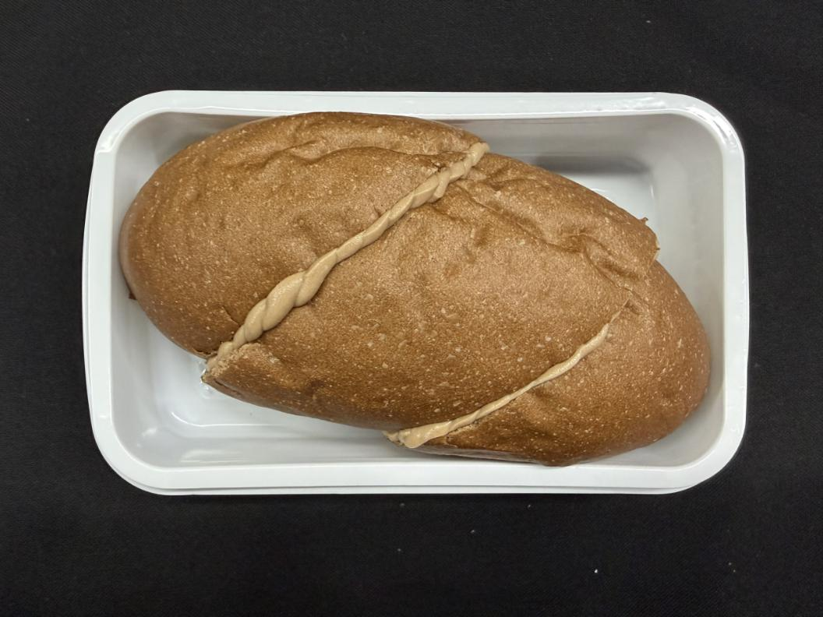 | 1.产品要求不加热夹心面包，可可发酵面包、巧克力奶油内陷，整体为长条船型，面包开设均匀开口，内部填充奶油，奶油不少于15%。 2.包装方式：独立盒装包装，外包装需要有产品信息、生产日期以及保质期等信息。运输过程中面包形态完整，无严重塌陷、收缩变形，无夹心外溢渗漏，品相保持完整。 3.储存方式：0-4℃储存。 4.保质期≥5天。 | 产品符合GB7099-2015 《食品安全国家标准 糕点、面包》、GB7718-2011或经国家相关部门备案的高于上述标准的企业标准。如标准更新或调整，以最新版本为准；上述标准未能涵盖的产品技术要求，按照相应的中国国家标准、中国行业标准中的较高标准执行。
30 | 新增 | 不加热夹心面包 -紫薯乳酪口味 | 60G±5G/个 | 个 | 47250 | 点心 | 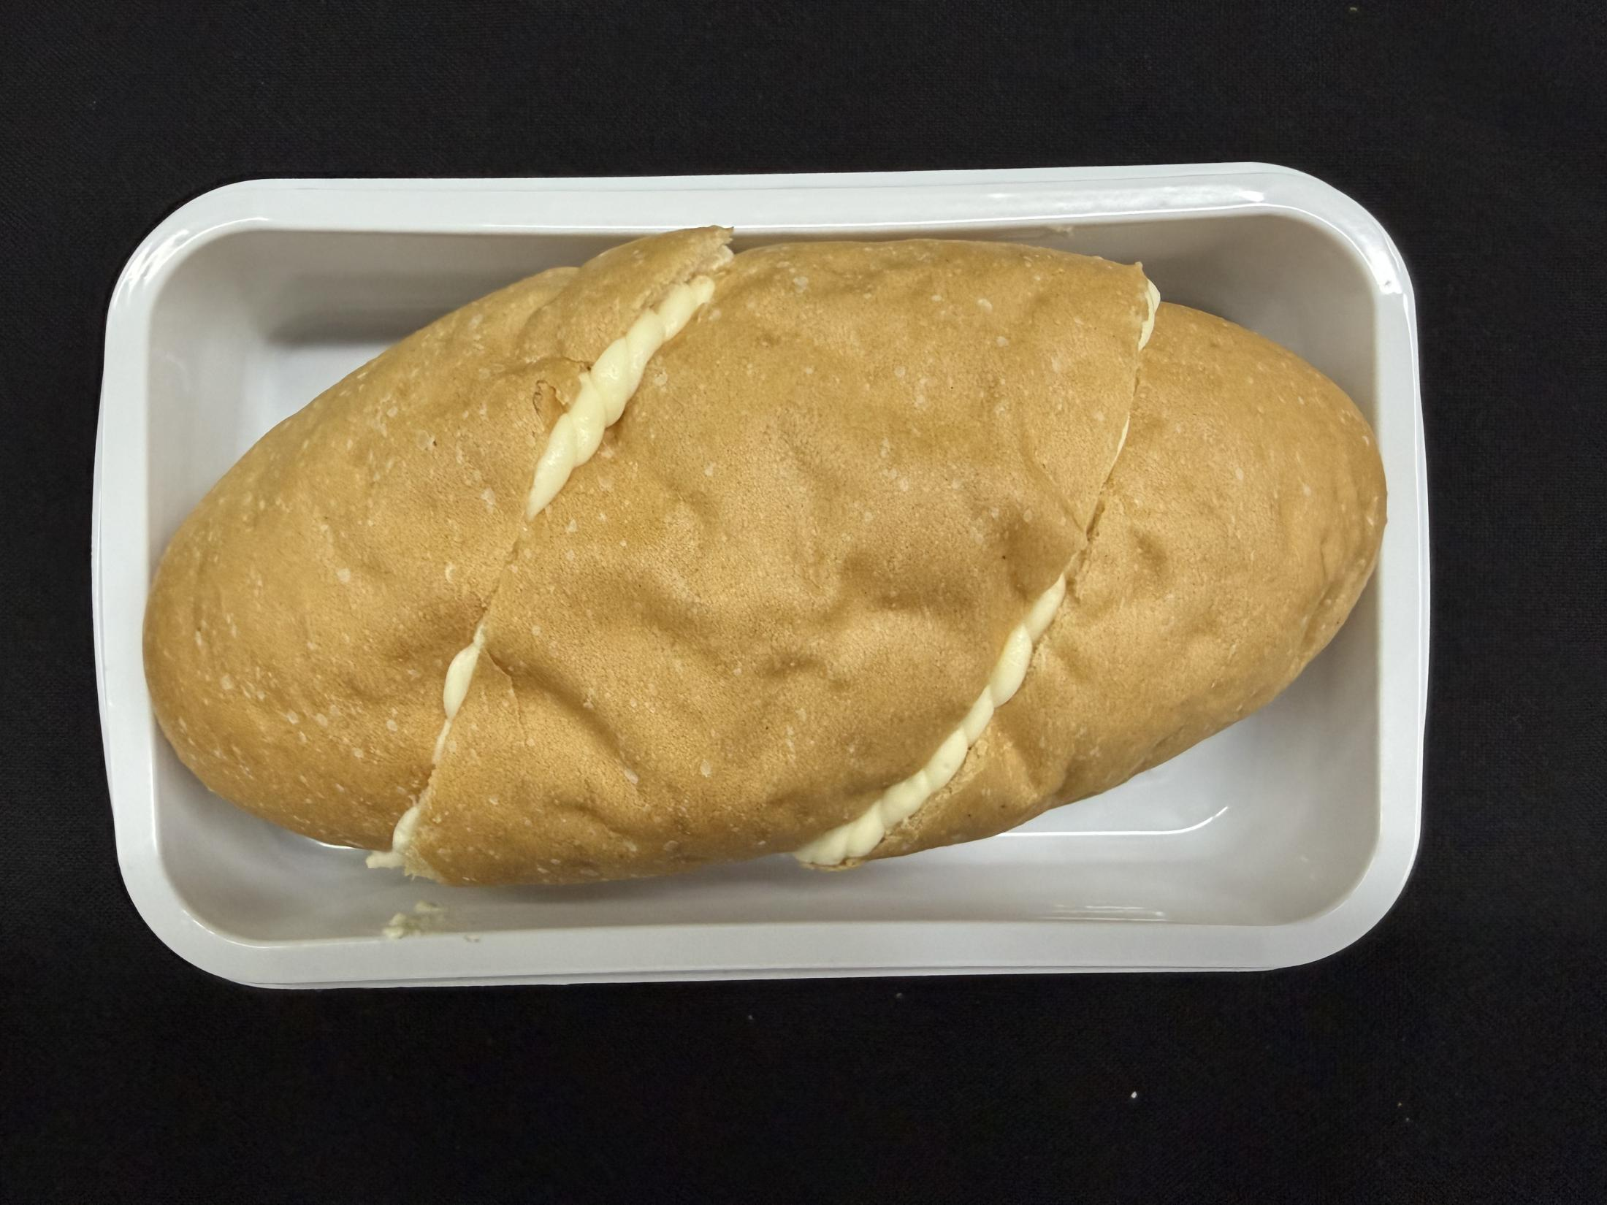 | 1.产品要求不加热夹心面包，紫薯发酵面包、乳酪内陷，整体为长条船型，面包开设均匀开口，内部填充奶油，奶油不少于15%。 2.包装方式：独立盒装包装，外包装需要有产品信息、生产日期以及保质期等信息。运输过程中面包形态完整，无严重塌陷、收缩变形，无夹心外溢渗漏，品相保持完整。 3.储存方式：0-4℃储存。 4.保质期≥5天。 | 产品符合GB7099-2015 《食品安全国家标准 糕点、面包》、GB7718-2011或经国家相关部门备案的高于上述标准的企业标准。如标准更新或调整，以最新版本为准；上述标准未能涵盖的产品技术要求，按照相应的中国国家标准、中国行业标准中的较高标准执行。
31 | 新增 | 不加热夹心面包 -柚子奶油口味 | 60G±5G/个 | 个 | 47250 | 点心 | 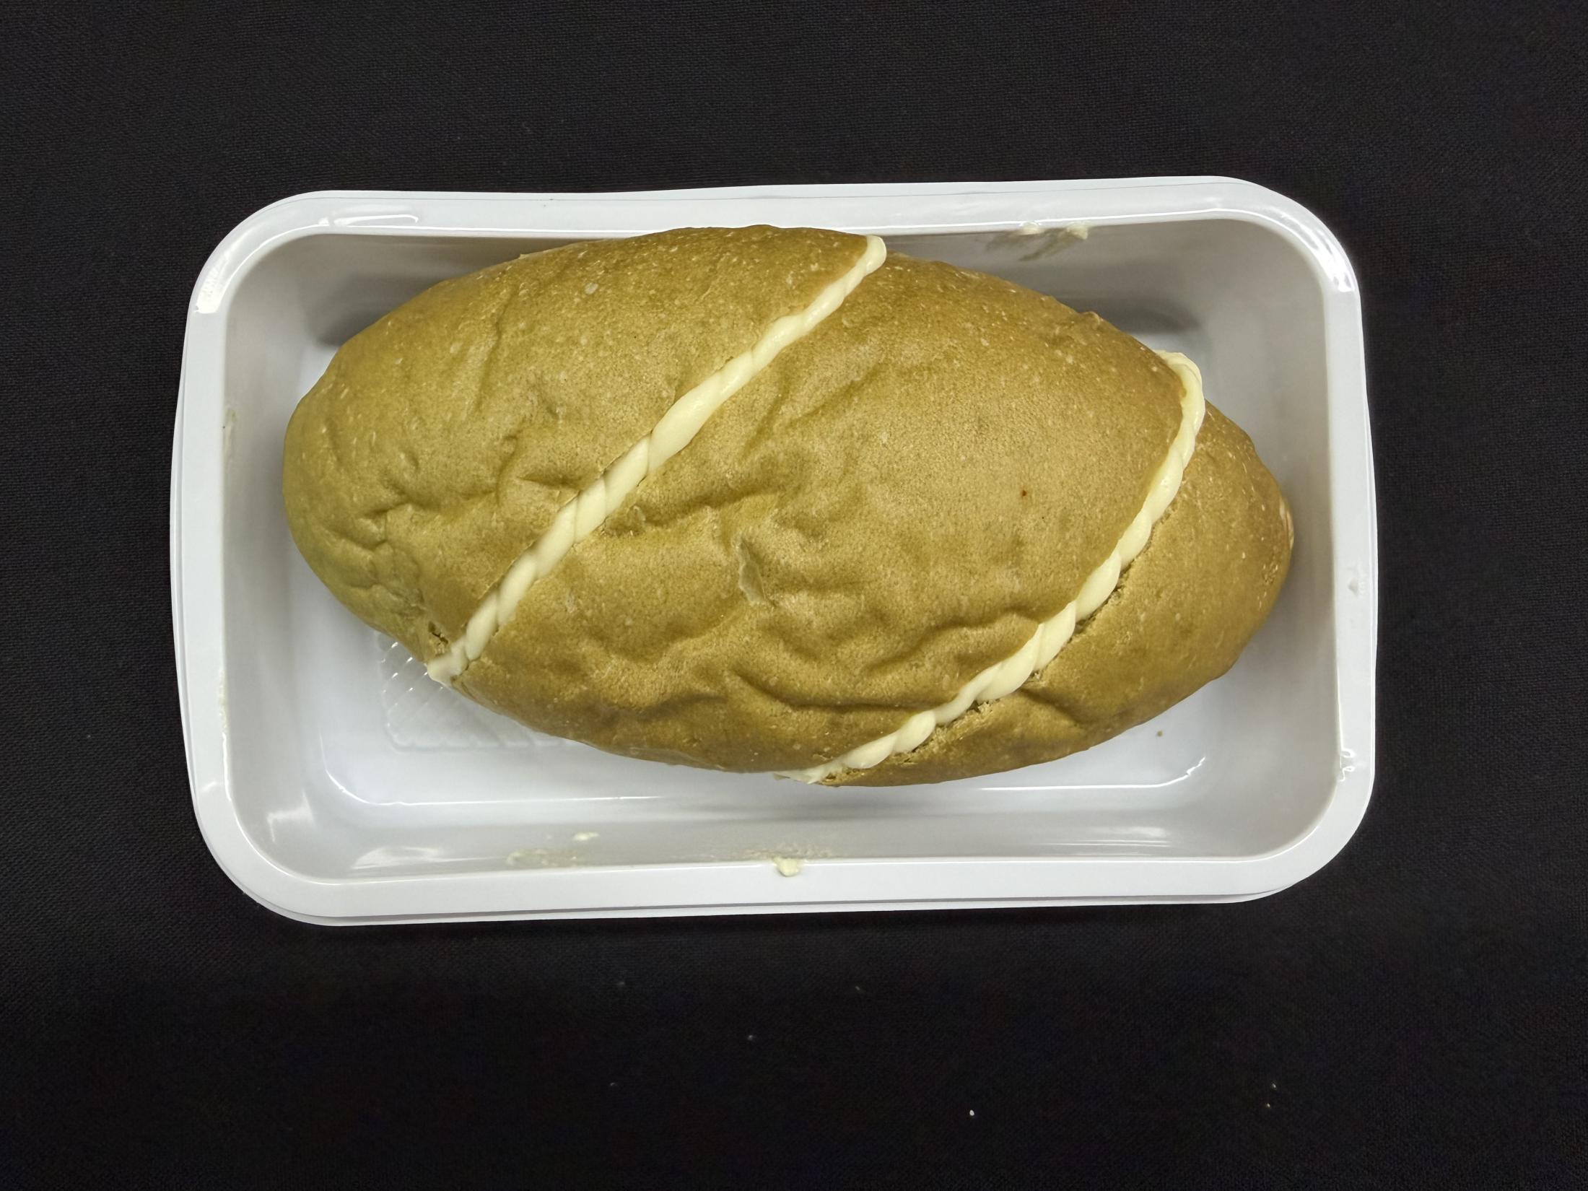 | 1.产品要求不加热夹心面包，柚子奶油内陷，整体为长条船型，面包开设均匀开口，内部填充奶油，奶油不少于15%。 2.包装方式：独立盒装包装，外包装需要有产品信息、生产日期以及保质期等信息。运输过程中面包形态完整，无严重塌陷、收缩变形，无夹心外溢渗漏，品相保持完整。 3.储存方式：0-4℃储存。 4.保质期≥5天。 | 产品符合GB7099-2015 《食品安全国家标准 糕点、面包》、GB7718-2011或经国家相关部门备案的高于上述标准的企业标准。如标准更新或调整，以最新版本为准；上述标准未能涵盖的产品技术要求，按照相应的中国国家标准、中国行业标准中的较高标准执行。
32 | 新增 | 不加热夹心面包 -生椰拿铁口味 | 60G±5G/个 | 个 | 47250 | 点心 | 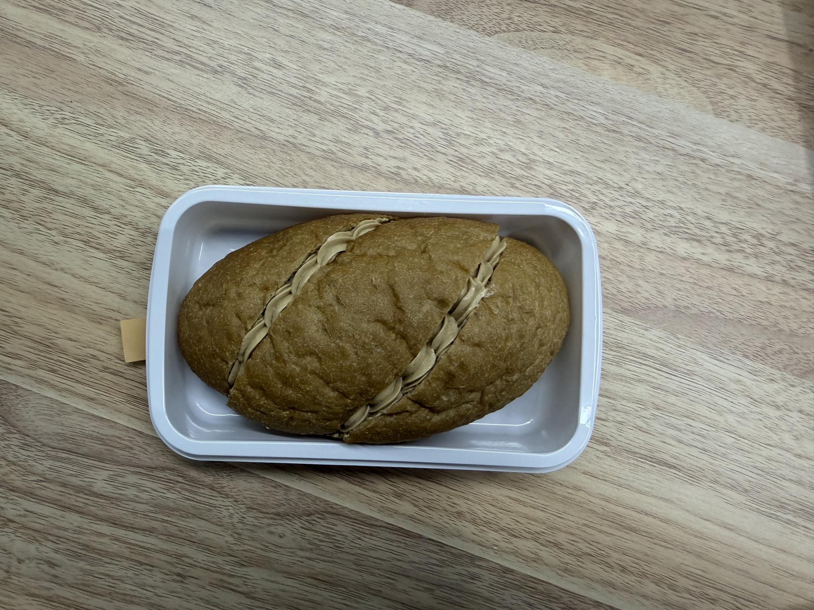 | 1.产品要求不加热夹心面包，咖啡发酵面包、生椰奶油内陷，整体为长条船型，面包开设均匀开口，内部填充奶油，奶油不少于15%。 2.包装方式：独立盒装包装，外包装需要有产品信息、生产日期以及保质期等信息。运输过程中面包形态完整，无严重塌陷、收缩变形，无夹心外溢渗漏，品相保持完整。 3.储存方式：0-4℃储存。 4.保质期≥5天。 | 产品符合GB7099-2015 《食品安全国家标准 糕点、面包》、GB7718-2011或经国家相关部门备案的高于上述标准的企业标准。如标准更新或调整，以最新版本为准；上述标准未能涵盖的产品技术要求，按照相应的中国国家标准、中国行业标准中的较高标准执行。
33 | 新增 | 照烧牛肉风味小饼干 | 44G±5G/包 | 包 | 103500 | 点心 |  | 1.气味：具有照烧牛肉咸香风味，咸鲜适口；无哈喇、酸败、霉味、异味。 2.组织形态：薄款酥性饼干，口感薄脆；不允许发软回潮；饼干完整，允许少量自然碎边，无大面积焦糊烤黑，无外来异物。 3.包装方式：独立包装，外包装需要有产品信息、生产日期以及保质期等信息，不胀袋，不漏油、不破损。 | 产品符合GB 7100‑2015《食品安全国家标准 饼干》、GB7718-2011《预包装食品标签通则》或经国家相关部门备案的高于上述标准的企业标准。如标准更新或调整，以最新版本为准；上述标准未能涵盖的产品技术要求，按照相应的中国国家标准、中国行业标准中的较高标准执行。
34 | 新增 | 原味桃酥 | 20G±2G/包 | 包 | 103500 | 点心 |  | 1.气味：原味甜香，有小麦、油脂烘烤香气；无哈喇味、酸败、霉味、异味。 2.形态：圆饼形态，质地酥松，入口易碎；不允许发硬、回潮发软；不允许整块四分五裂。无大面积焦糊发黑。无外来异物，无焦糊硬粒。 3.包装方式：独立包装，外包装需要有产品信息、生产日期以及保质期等信息，不胀袋，不漏油、不破损。 | 产品符合GB7099-2015 《食品安全国家标准 糕点、面包》、GB7718-2011或经国家相关部门备案的高于上述标准的企业标准。如标准更新或调整，以最新版本为准；上述标准未能涵盖的产品技术要求，按照相应的中国国家标准、中国行业标准中的较高标准执行。
35 | 新增 | 黄油风味软华夫饼 | 37±4G/包 | 包 | 103500 | 点心 |  | 1. 气味：原味甜香，无哈喇味、酸败、霉味、异味，无大面积焦糊发黑。 2. 形态：圆饼形态，质地酥松、入口易碎，成品具备合理结构韧性，正常物流搬运、开箱抽检，单包内不得出现完全粉碎、大量碎渣；不允许发硬、回潮发软。 3.包装方式：独立包装，外包装需要有产品信息、生产日期以及保质期等信息，不胀袋，不漏油、不破损。 | 产品符合GB7099-2015 《食品安全国家标准 糕点、面包》、GB7718-2011或经国家相关部门备案的高于上述标准的企业标准。如标准更新或调整，以最新版本为准；上述标准未能涵盖的产品技术要求，按照相应的中国国家标准、中国行业标准中的较高标准执行。
36 | 新增 | 白巧味夹心威化棒 | 16G±2G/包 | 包 | 103500 | 点心 |  | 1.气味：白巧克力风味纯正；无哈喇、酸败、霉味、异味。 2.组织形态：长条棒状，多层威化夹心结构；涂层完整，无大面积露底；威化酥脆，不发软、不黏手；具备合理结构强度，开箱抽检不得批量出现整支断裂粉碎；允许少量细微碎屑。无涂层大面积脱落、无焦糊黑点。 3.独立包装，外包装需要有产品信息、生产日期以及保质期等信息，不胀袋，不漏油、不破损。 | 产品符合GB 7100‑2015《食品安全国家标准 饼干》、GB7718-2011《预包装食品标签通则》或经国家相关部门备案的高于上述标准的企业标准。如标准更新或调整，以最新版本为准；上述标准未能涵盖的产品技术要求，按照相应的中国国家标准、中国行业标准中的较高标准执行。
37 | 新增 | 豆乳味夹心威化棒 | 16G±2G/包 | 包 | 103500 | 点心 |  | 1.气味：豆乳风味纯正；无哈喇、酸败、霉味、异味。 2.组织形态：长条棒状，多层威化夹心结构；涂层完整，无大面积露底；威化酥脆，不发软、不黏手；具备合理结构强度，开箱抽检不得批量出现整支断裂粉碎；允许少量细微碎屑。无涂层大面积脱落、无焦糊黑点。 3.独立包装，外包装需要有产品信息、生产日期以及保质期等信息，不胀袋，不漏油、不破损。 | 产品符合GB 7100‑2015《食品安全国家标准 饼干》、GB7718-2011《预包装食品标签通则》或经国家相关部门备案的高于上述标准的企业标准。如标准更新或调整，以最新版本为准；上述标准未能涵盖的产品技术要求，按照相应的中国国家标准、中国行业标准中的较高标准执行。
38 | 新增 | 椒盐味酥性饼干 | 22±2G/包 | 包 | 103500 | 点心 |  | 1.气味滋味：咸香适口，具有浓郁椒盐风味；无哈喇、酸败、霉味、异味。 2.组织形态：酥性饼干，不得发软、回潮；饼干完整，允许少量自然碎边，无大面积焦糊、烤黑。无外来异物，无大量焦糊黑点。 3.包装方式：独立包装，外包装需要有产品信息、生产日期以及保质期等信息，不胀袋，不漏油、不破损。 | 产品符合GB 7100‑2015《食品安全国家标准 饼干》、GB7718-2011《预包装食品标签通则》或经国家相关部门备案的高于上述标准的企业标准。如标准更新或调整，以最新版本为准；上述标准未能涵盖的产品技术要求，按照相应的中国国家标准、中国行业标准中的较高标准执行。
39 | 新增 | 乳酪蛋糕 | 48G±5G/包 | 包 | 103500 | 点心 |  | 1. 气味：柔和乳酪奶香、烘烤蛋香；甜感温润，无刺鼻酸味、无哈喇、酸败、霉味及其他异味。 2. 形态：糕体蓬松细腻，质地轻盈湿润；不干硬干柴；不开裂、不塌陷；不渗水、不黏手；不允许大量掉渣粉碎。内部气孔细密均匀。无大面积焦斑、烤黑。 3.包装方式：独立包装，外包装需要有产品信息、生产日期以及保质期等信息，不胀袋，不漏油、不破损。 | 产品符合GB7099-2015 《食品安全国家标准 糕点、面包》、GB7718-2011或经国家相关部门备案的高于上述标准的企业标准。如标准更新或调整，以最新版本为准；上述标准未能涵盖的产品技术要求，按照相应的中国国家标准、中国行业标准中的较高标准执行。
40 | 新增 | 黄油风味脆华夫 | 15G±2G/包 | 包 | 103500 | 点心 |  | 1. 口味：烘烤麦香、黄油奶香纯正；无哈喇、酸败、霉味、刺鼻香精等异味。 2. 形态：脆质饼干结构，入口酥脆，严禁回潮糕质口感；不允许批量碎裂粉碎。网格纹路清晰；无大面积焦糊、烤黑、严重焦斑。 3.包装方式：独立包装，外包装需要有产品信息、生产日期以及保质期等信息，不胀袋，不漏油、不破损。 | 产品符合GB 7100‑2015《食品安全国家标准 饼干》、GB7718-2011或经国家相关部门备案的高于上述标准的企业标准。如标准更新或调整，以最新版本为准；上述标准未能涵盖的产品技术要求，按照相应的中国国家标准、中国行业标准中的较高标准执行。
41 | 新增 | 巧克力风味脆华夫 | 15G±2G/包 | 包 | 103500 | 点心 |  | 1. 口味：烘烤麦香、巧克力风味纯正；无哈喇、酸败、霉味、刺鼻香精等异味。 2. 形态：脆质饼干结构，入口酥脆，严禁回潮糕质口感；不允许批量碎裂粉碎。网格纹路清晰；无大面积焦糊、烤黑、严重焦斑。 3.包装方式：独立包装，外包装需要有产品信息、生产日期以及保质期等信息，不胀袋，不漏油、不破损。 | 产品符合GB 7100‑2015《食品安全国家标准 饼干》、GB7718-2011或经国家相关部门备案的高于上述标准的企业标准。如标准更新或调整，以最新版本为准；上述标准未能涵盖的产品技术要求，按照相应的中国国家标准、中国行业标准中的较高标准执行。
42 | 新增 | 可可风味曲奇饼干 | 16G±2G/包 | 包 | 103500 | 点心 |  | 1. 口味：无哈喇、酸败、霉味、刺鼻香精等异味。 2. 形态：脆质饼干结构，入口酥脆，严禁回潮糕质口感；不允许批量碎裂粉碎。网格纹路清晰；无大面积焦糊、烤黑、严重焦斑。 3.包装方式：独立包装，外包装需要有产品信息、生产日期以及保质期等信息，不胀袋，不漏油、不破损。 | 产品符合GB 7100‑2015《食品安全国家标准 饼干》、GB7718-2011或经国家相关部门备案的高于上述标准的企业标准。如标准更新或调整，以最新版本为准；上述标准未能涵盖的产品技术要求，按照相应的中国国家标准、中国行业标准中的较高标准执行。
43 | 新增 | 蛋黄味苏打饼干 | 16G±2G/个 | 包 | 103500 | 点心 |  | 1.气味：具备蛋黄咸香风味；咸淡适口，无明显刺鼻碱味；无哈喇、酸败、霉味、异味。 2.形态：发酵苏打饼干，层次松脆；禁止发软、受潮回潮；不允许碎裂粉碎；饼干表面应有均匀针刺气孔。无大面积焦糊、烤黑斑块。 3.包装方式：独立包装，外包装需要有产品信息、生产日期以及保质期等信息，不胀袋，不漏油、不破损。 | 产品符合GB 7100‑2015《食品安全国家标准 饼干》、GB7718-2011或经国家相关部门备案的高于上述标准的企业标准。如标准更新或调整，以最新版本为准；上述标准未能涵盖的产品技术要求，按照相应的中国国家标准、中国行业标准中的较高标准执行。

